상품제안서
훈민정음볼펜+용호도자개명함+훈민정음자개USB | 상품코드: S29024

 |  |  |  |  |  |  | 02-713-8555 | www.synergygift.co.kr
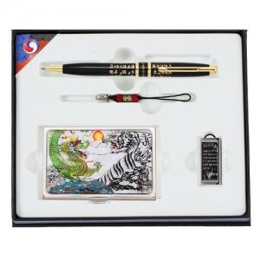

【상세/제작정보】

【인쇄/포장옵션】 | 레이저3곳 / 포장지포장

【공급단가】 | 수량 | 50~ | 100~ | 500~ | 1,000~ | 3,000~
*VAT별도 | 8GB | 35,730원 | 34,340원 | 32,400원 | 31,850원 | 31,300원
 | 16GB | 39,600원 | 38,060원 | 35,910원 | 35,300원 | 34,690원
 | 32GB | 43,470원 | 41,780원 | 39,420원 | 38,750원 | 38,080원
 | 64GB | 47,340원 | 45,500원 | 42,930원 | 42,200원 | 41,470원

【상품 URL】 | https://www.synergygift.co.kr:443/src/goods_detail.php?gdno=29024

